AC테스트결과
※ 테스트 환경 : N-ERP 품질(S4D) 환경 Client 210(WEBGUI) - Chrome

■ T-Code : ZCPSR0062 Project cost transfer Posting Report
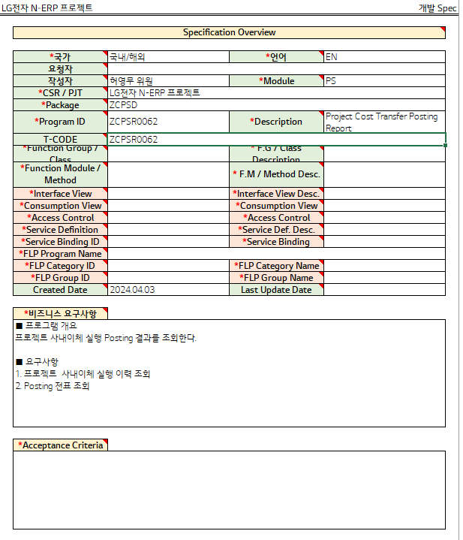

3자 테스트 전
3자 테스트 후

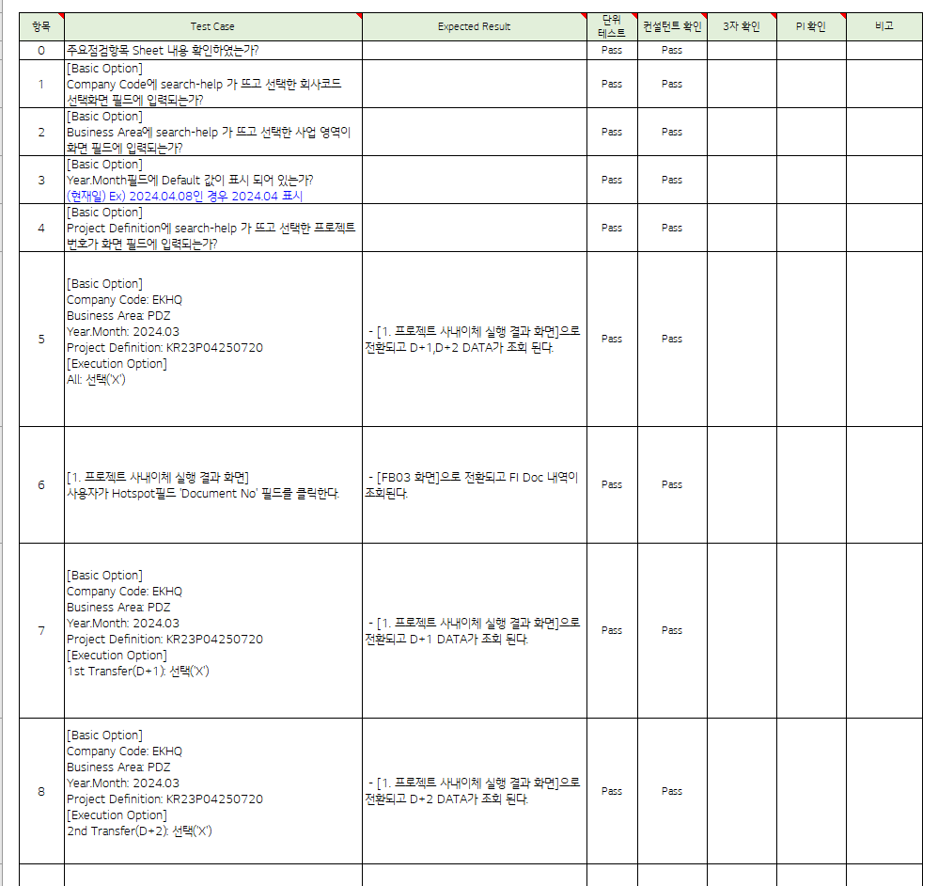
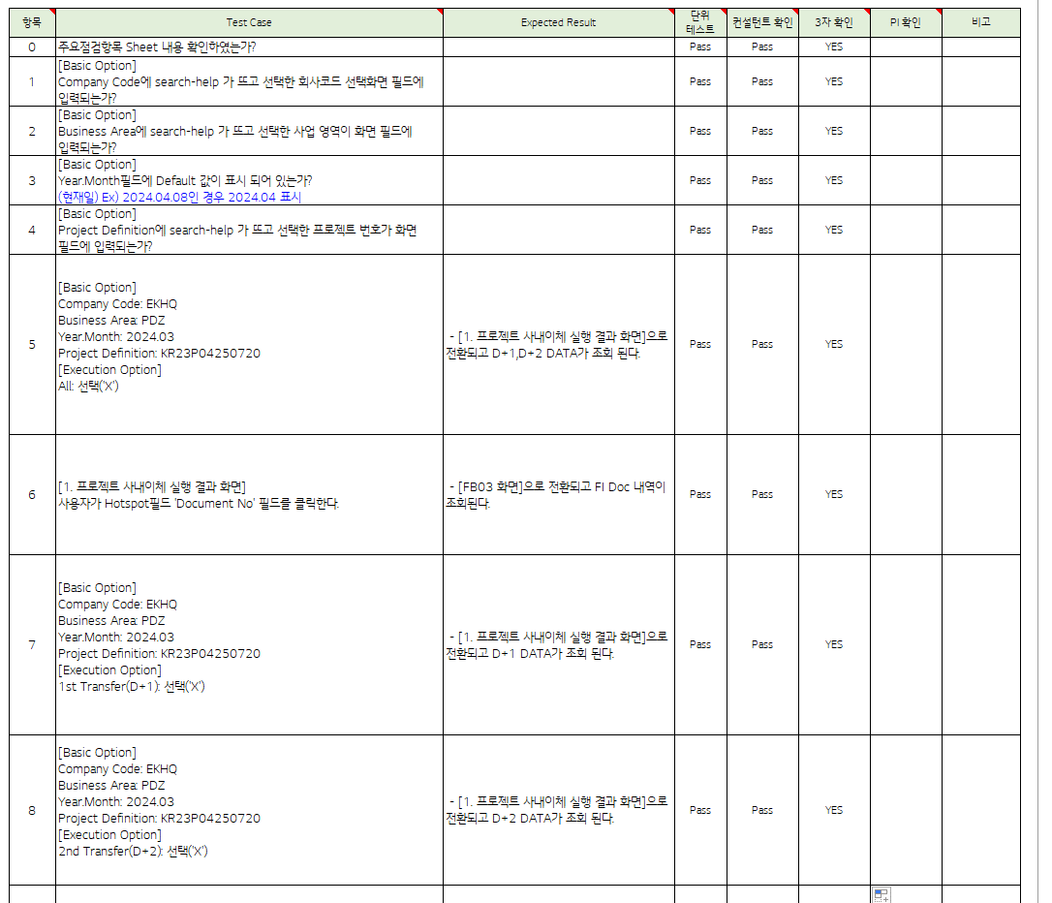

테스트 목록
항목 | Test Case | Expected Result | 단위 테스트 | 컨설턴트 확인 | 3자 확인 | PI 확인 | 비고
1 | "[Basic Option] Does search-help appear in Company Code and is entered into the selected company code selection screen field?" |  | Pass | Pass | YES
2 | "[Basic Option] Does search-help appear in the Business Area and the selected business area is entered into the screen field?" |  | Pass | Pass | YES
3 | "[Basic Option] Is the Default value displayed in the Year.Month field? (Current date) Ex) If 2024.04.08, display 2024.04" |  | Pass | Pass | YES
4 | "[Basic Option] Does search-help appear in the Project Definition and does the selected project number enter the screen field?" |  | Pass | Pass | YES
5 | "[Basic Option] Company Code: EKHQ Business Area: PDZ Year.Month: 2024.03 Project Definition: KR23P04250720 [Execution Option] All: select('X') " | [1. [Project Internal Transfer Execution Results Screen] and D+1, D+2 DATA are displayed. | Pass | Pass | YES
6 | "[1. Project internal transfer execution result screen] The user clicks on the Hotspot field 'Document No' field." | Switches to [FB03 screen] and FI Doc details are viewed. | Pass | Pass | YES
7 | "[Basic Option] Company Code: EKHQ Business Area: PDZ Year.Month: 2024.03 Project Definition: KR23P04250720 [Execution Option] 1st Transfer(D+1): Select('X') " | [1. [Project Internal Transfer Execution Results Screen] and D+1 DATA is displayed. | Pass | Pass | YES
8 | "[Basic Option] Company Code: EKHQ Business Area: PDZ Year.Month: 2024.03 Project Definition: KR23P04250720 [Execution Option] 2nd Transfer(D+2): Select('X') | [1. [Project Internal Transfer Execution Results Screen] and D+2 DATA is displayed. | Pass | Pass | YES
Case 1 : 주요점검항목 Sheet 내용 확인하였는가? | Does search-help appear in Company Code and is entered into the selected company code selection screen field?"
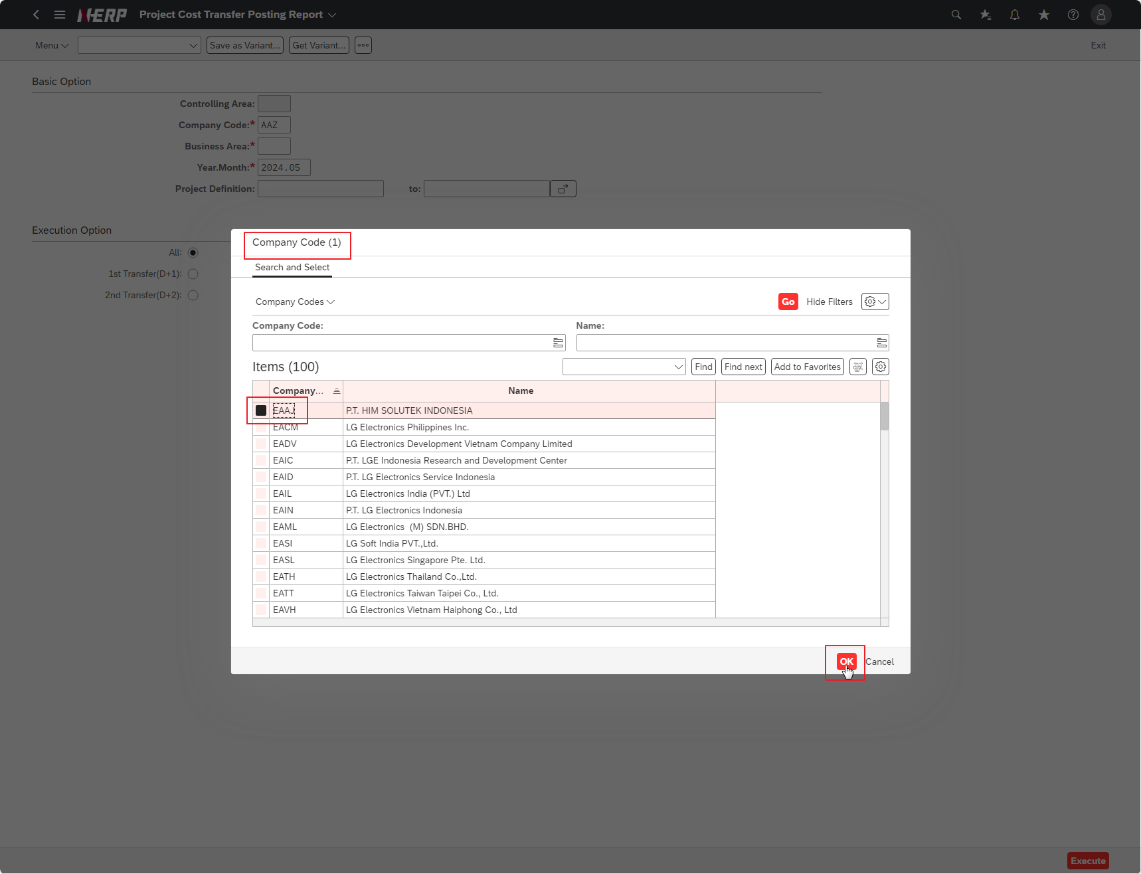

Case 2: | Does search-help appear in the Business Area and the selected business area is entered into the screen field?"
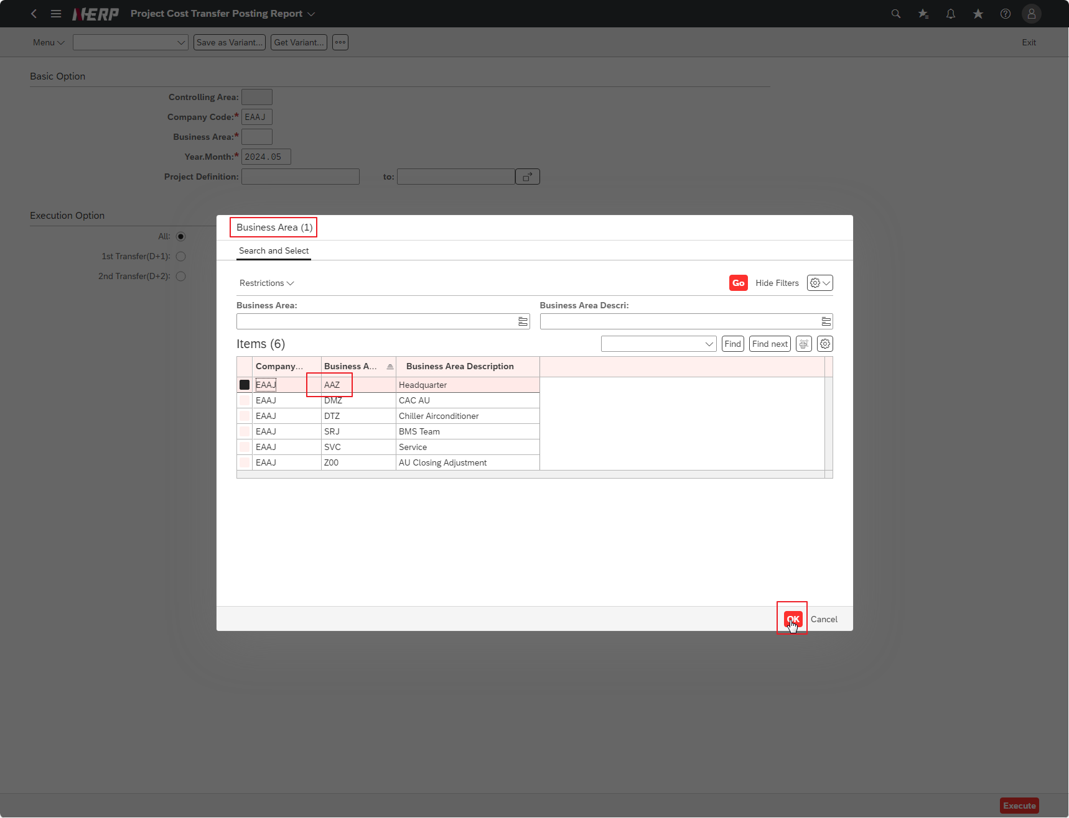

Case 3: | “Is the Fiscal Year field required to be checked?”

Case 3: | Is the Default value displayed in the Year.Month field? (Current date) Ex) If 2024.04.08, display 2024.04"
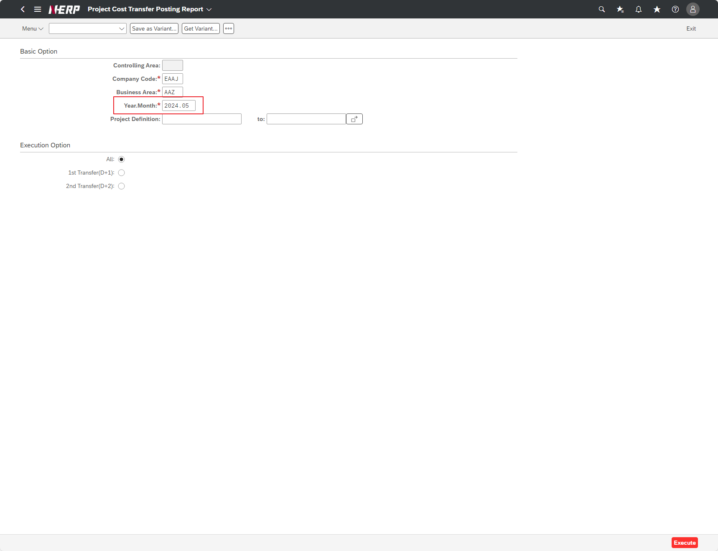

Case 4: | Does search-help appear in the Project Definition and does the selected project number enter the screen field?"
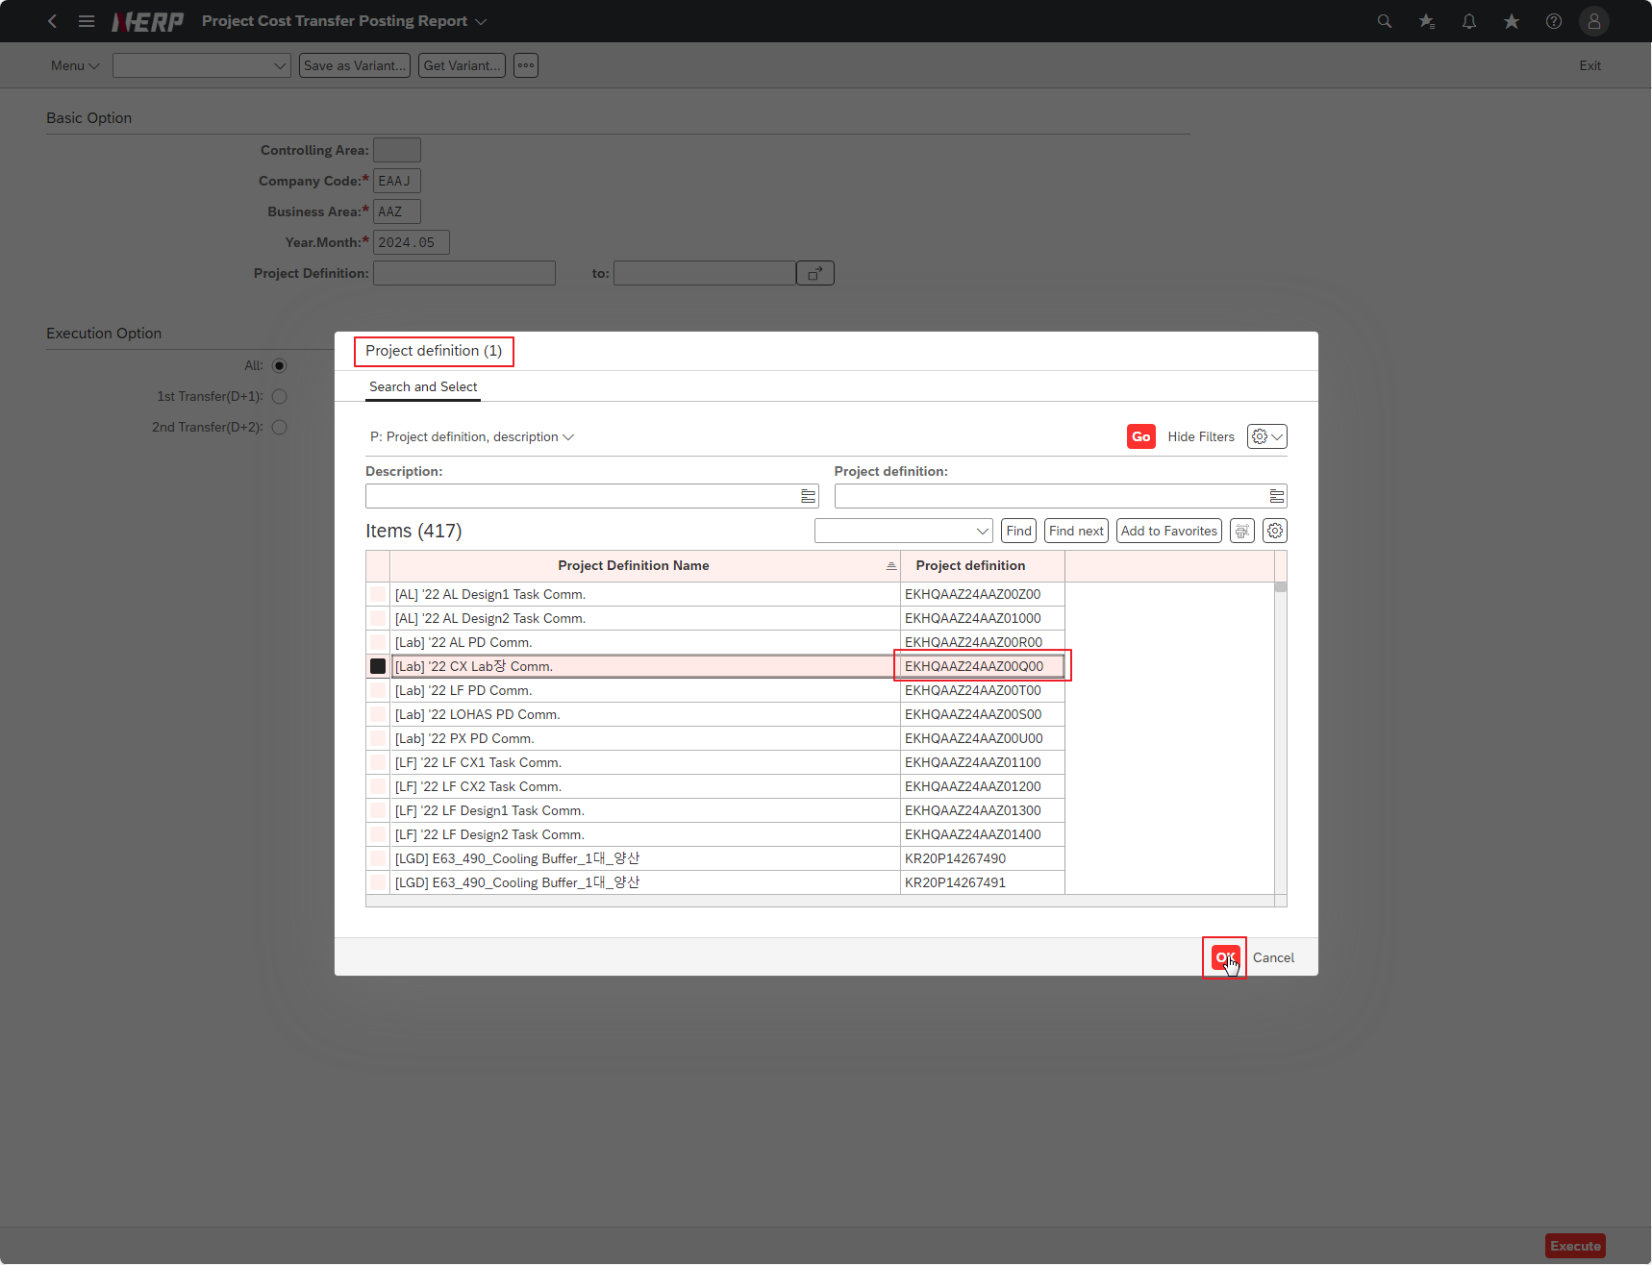

Cas 5: | Company Code: EKHQ Business Area: PDZ Year.Month: 2024.03 Project Definition: KR23P04250720 [Execution Option] All: select('X')

Case 6: | [1. Project internal transfer execution result screen] The user clicks on the Hotspot field 'Document No' field."

Case 7: | Company Code: EKHQ Business Area: PDZ Year.Month: 2024.03 Project Definition: KR23P04250720 [Execution Option] 1st Transfer(D+1): Select('X')

Case 8: | Company Code: EKHQ Business Area: PDZ Year.Month: 2024.03 Project Definition: KR23P04250720 [Execution Option] 2nd Transfer(D+2): Select('X')

